采购20170210
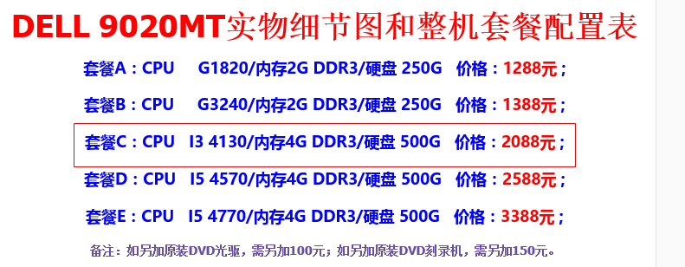
序号 | 部件 | 型号 | 品牌 | 数量 | 备注 | 链接
1 | 开关面板 | 118型十孔 | 公牛 | 4 |  | https://detail.tmall.com/item.htm?spm=a1z10.4-b-s.w5003-15016882204.1.8WA0HM&id=19462920730&scene=taobao_shop
2 | 开关面板 | 118型十五孔 | 公牛 | 4 |  | https://detail.tmall.com/item.htm?spm=a1z10.5-b-s.w4011-15016882314.71.1qjuPj&id=15712582277&rn=fc19248c7d7d37fd1f3f4dd1f73d6402&abbucket=3
3 | 开关面板暗盒 | 118型十孔暗盒 | 公牛 | 4 |  | https://detail.tmall.com/item.htm?spm=a1z10.4-b-s.w5003-15016882204.7.aE7gJM&id=19464136209&scene=taobao_shop
4 | 开关面板暗盒 | 118型十五孔暗盒 | 公牛 | 4 |  | https://detail.tmall.com/item.htm?spm=a1z10.4-b-s.w5003-15016882204.8.aE7gJM&id=15716013019&scene=taobao_shop
5 | 4网口面板86型 | S2026C | 松日 | 4 |  | https://detail.tmall.com/item.htm?id=7596926201&ali_refid=a3_430583_1006:1103029417:N:网线插座:7183dcb1adca24f587821240ccff6bc4&ali_trackid=1_7183dcb1adca24f587821240ccff6bc4&spm=a230r.1.14.1.JjsQX4
6 | 松日86型暗盒 | 620105 | 松日 | 4 |  | https://detail.tmall.com/item.htm?_u=af5j4l7969a&id=7540695185
7 | 电脑主机 | 9020MT | 戴尔 | 1 |  | https://item.taobao.com/item.htm?spm=a1z10.1-c.w4004-1195050327.16.7s5mRP&id=45575396463
8 | PCI-E网卡 | EXPI9301C | Intel | 1 |  | https://item.jd.com/1529606972.html

安装指导
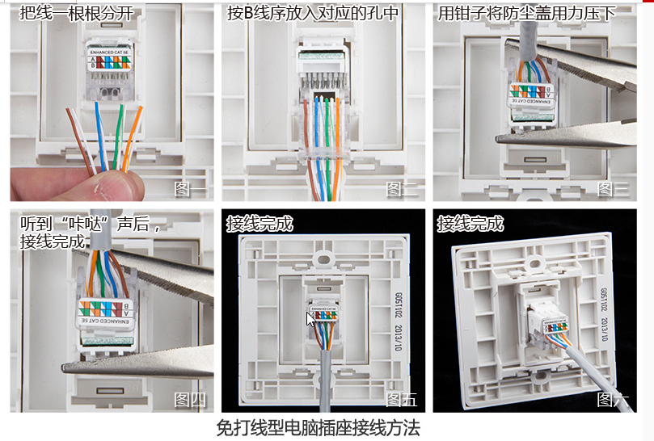

1、上料、空盘、电机2
· 多芯线1
· 多芯线5
· 多芯线6
1、下料、空盘、电机2
· 多芯线2
· 多芯线9
· 多芯线10

安全门4
安全门5
安全门6
安全门7

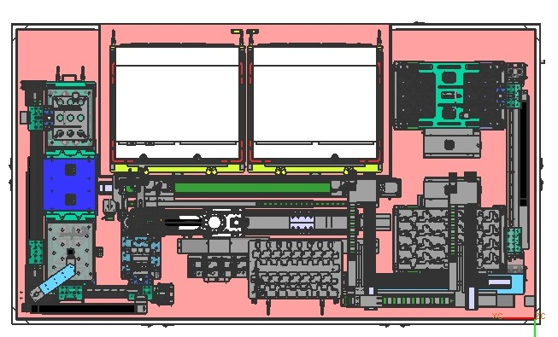

安全门8
安全门3

安全门9
安全门2

安全门1
安全门12
安全门11
安全门10

1、上料、产品、电机1
· 多芯线3
· 多芯线4

1、下料、产品、电机1
· 多芯线7
· 多芯线8

· 多芯线11
· 多芯线12

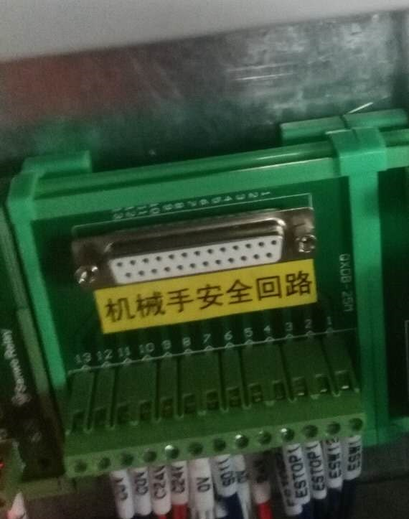
DB25孔座方向，自左往右

模组坐标
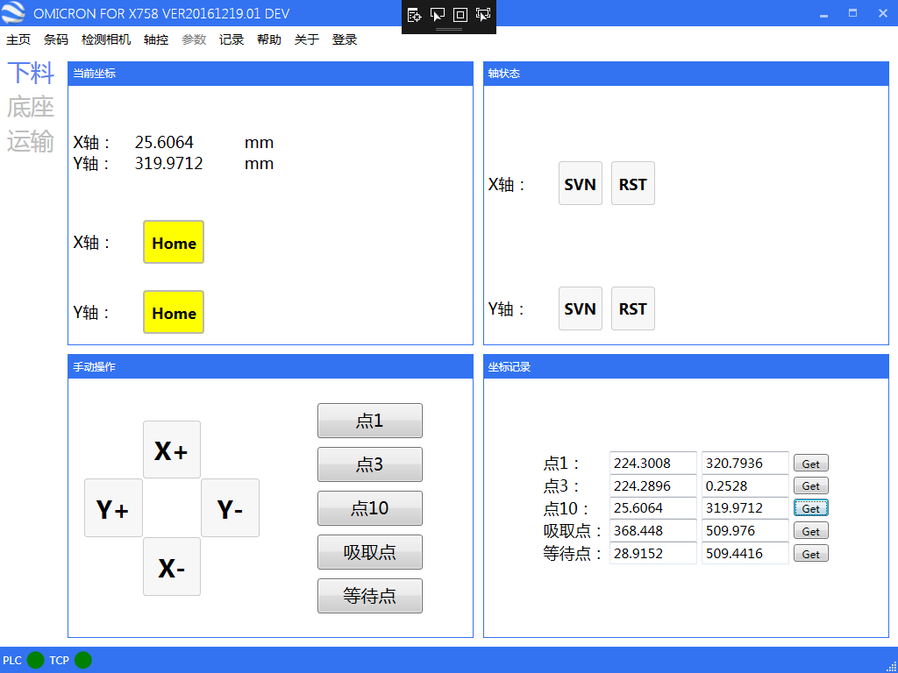

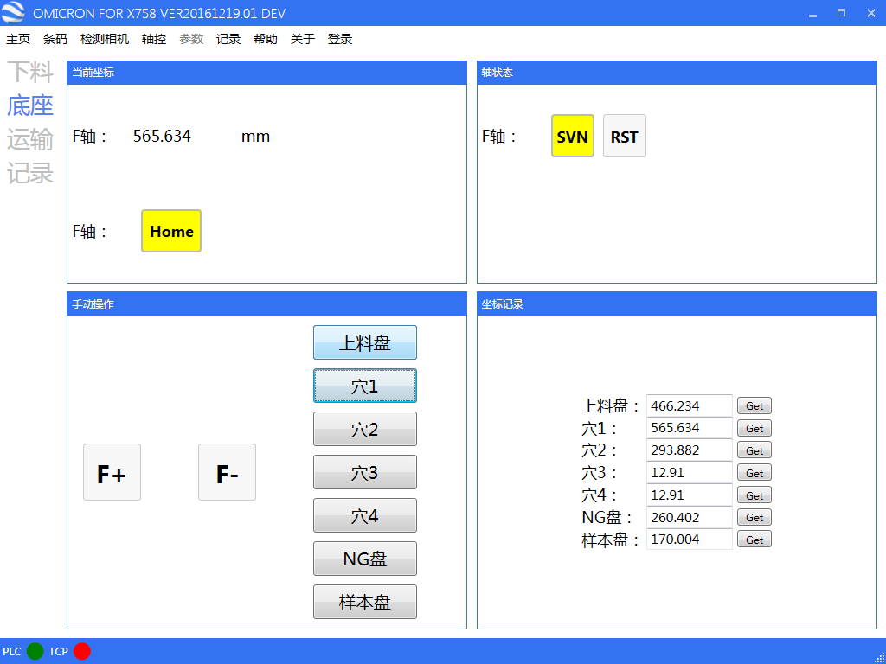

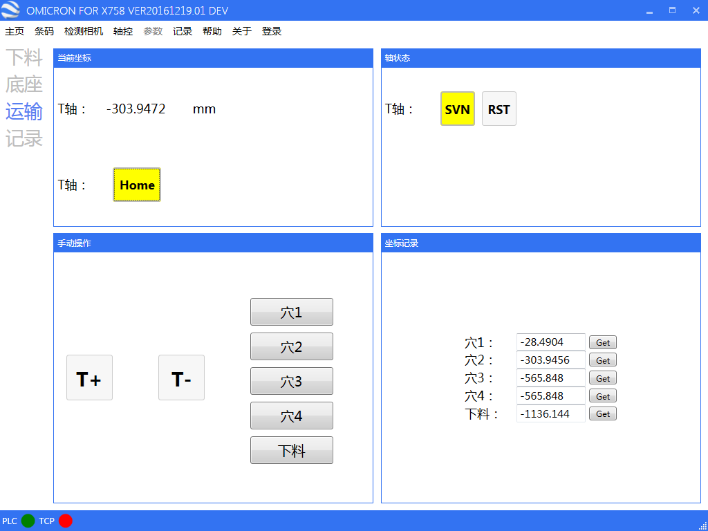

样本程序设计
发送 | 接收
SamSearchflag = 0 CmdSend$ = "SamDBSearch,A"

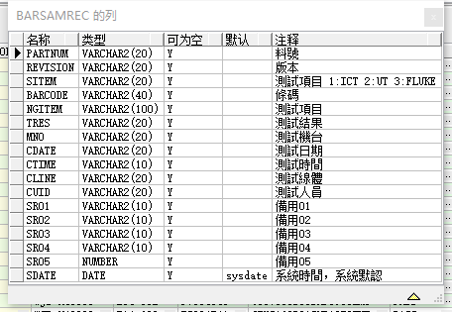

 |  |  |  |  | 料号 | PARTNUM
 |  |  |  |  | 测试项目 | SITEM
 |  |  |  |  | 条码 | BARCODE
 |  |  |  |  | 测试项目 | NGITEM
 |  |  |  |  | 测试结果 | TRES
 |  |  |  |  | 测试机台 | MNO
 |  |  |  |  | 测试日期 | CDATE
 |  |  |  |  | 测试时间 | CTIME

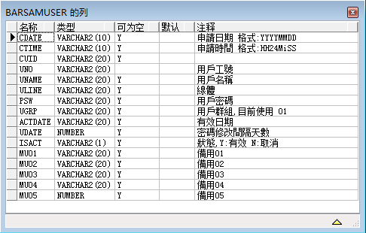

 |  |  |  |  |  | barsamuser_uno
 |  |  |  |  |  | barsamuser_psw

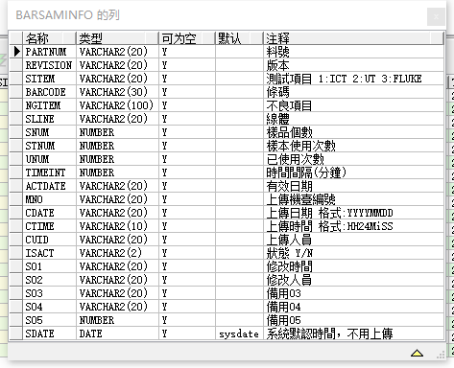

 |  |  | 料号 | barsaminfopartnum
 |  |  | 条码 | barsaminfobarcode
 |  |  | 不良项目 | barsaminfongitem
 |  |  | 样本使用次数 | barsaminfostnum
 |  |  | 已使用次数 | barsaminfounum

 |  | SampleResult,1,OK,OK

 |  |  | order by testdate desc, testtime desc

 |  |  |  |  |  | X758FlexOpened

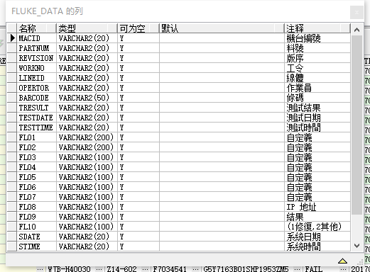

select * from fluke_data where barcode = 'G5Y7163B01SHP1953ZM5' AND TESTDATE = '20170420' ORDER BY TESTTIME DESC

